EVD_OPL14-01
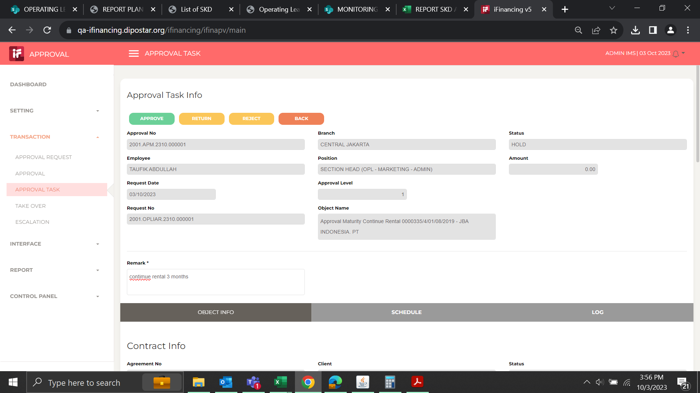
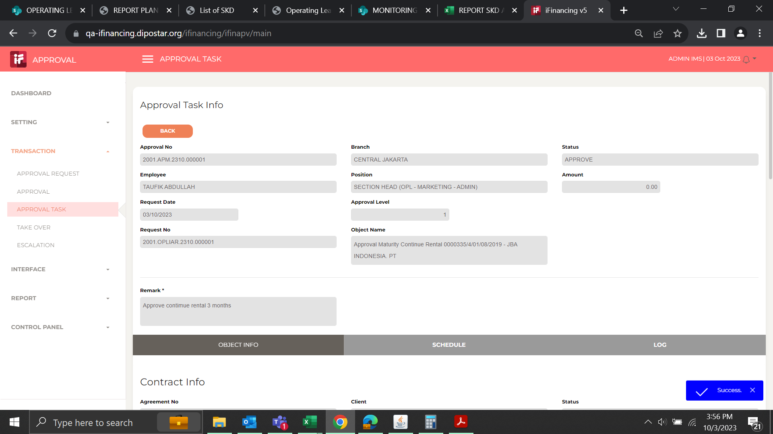
Test Case ID | 01
Test Case Summary | Lakukan Maturity - Type - Continue Rental - <6 bulan

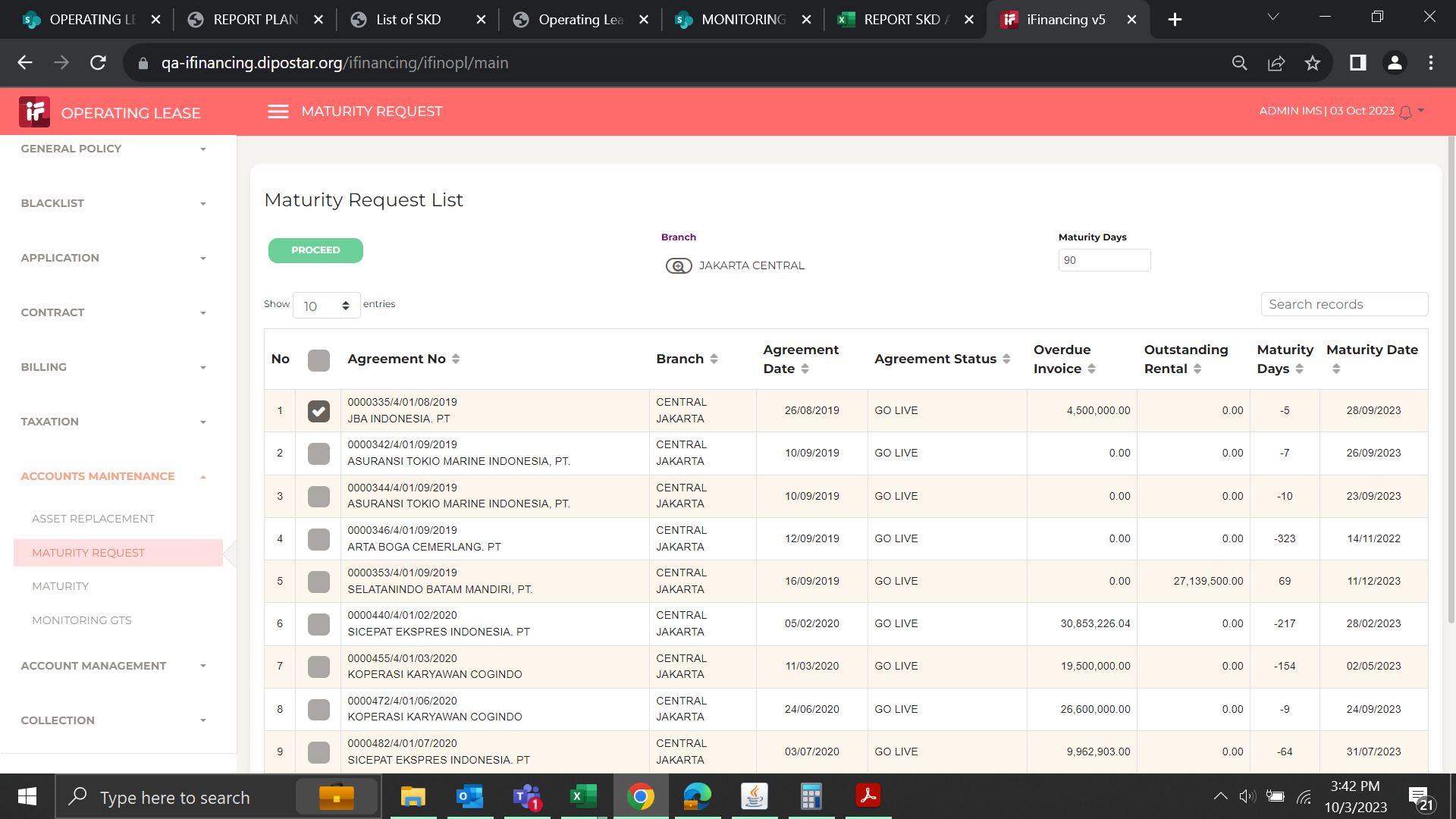
Step # | Test Evidence | Re-Test Evidence (if found Bug/Issue)
1

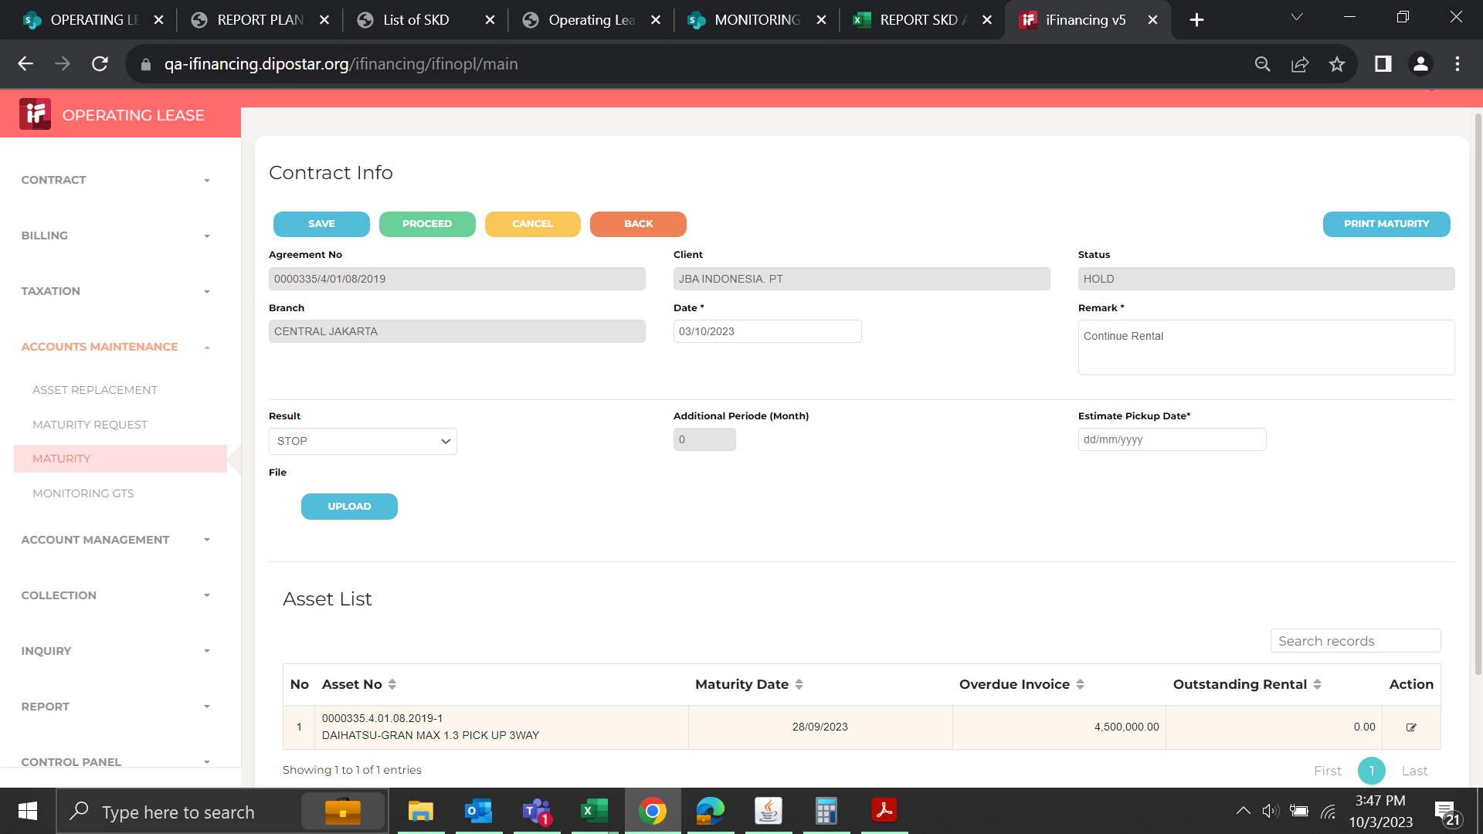
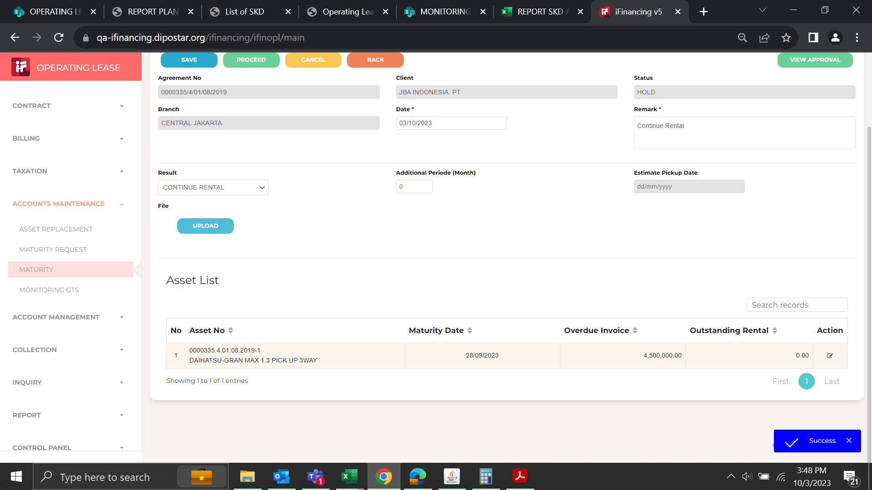
2

3
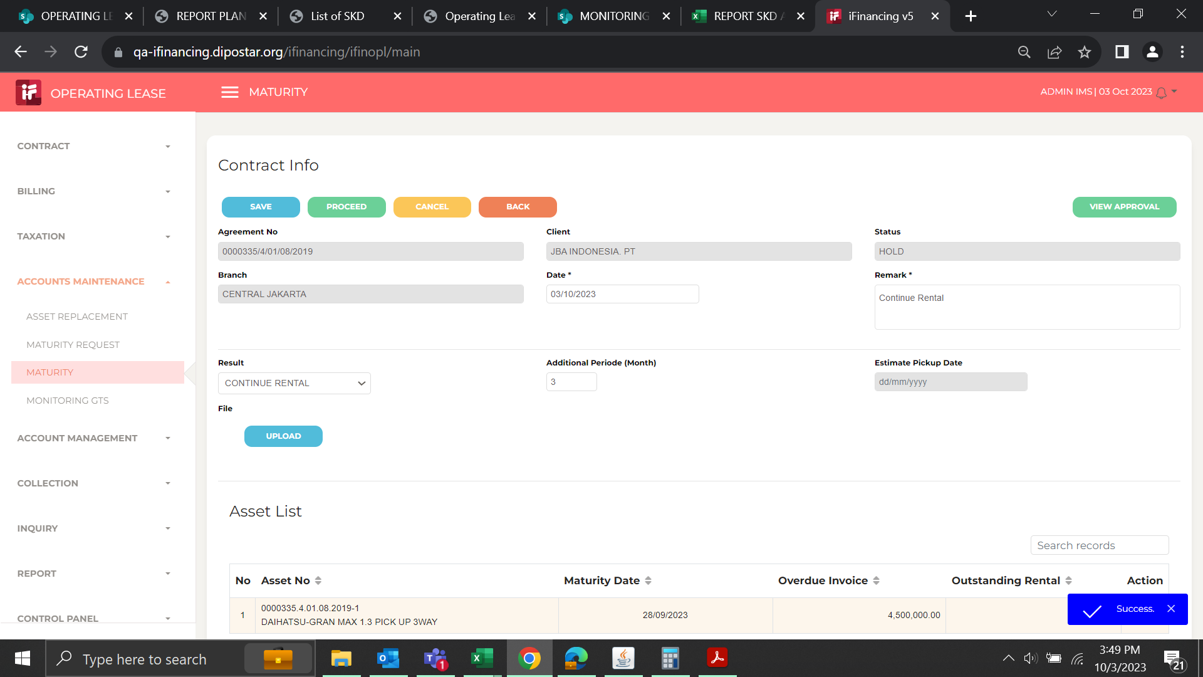

4
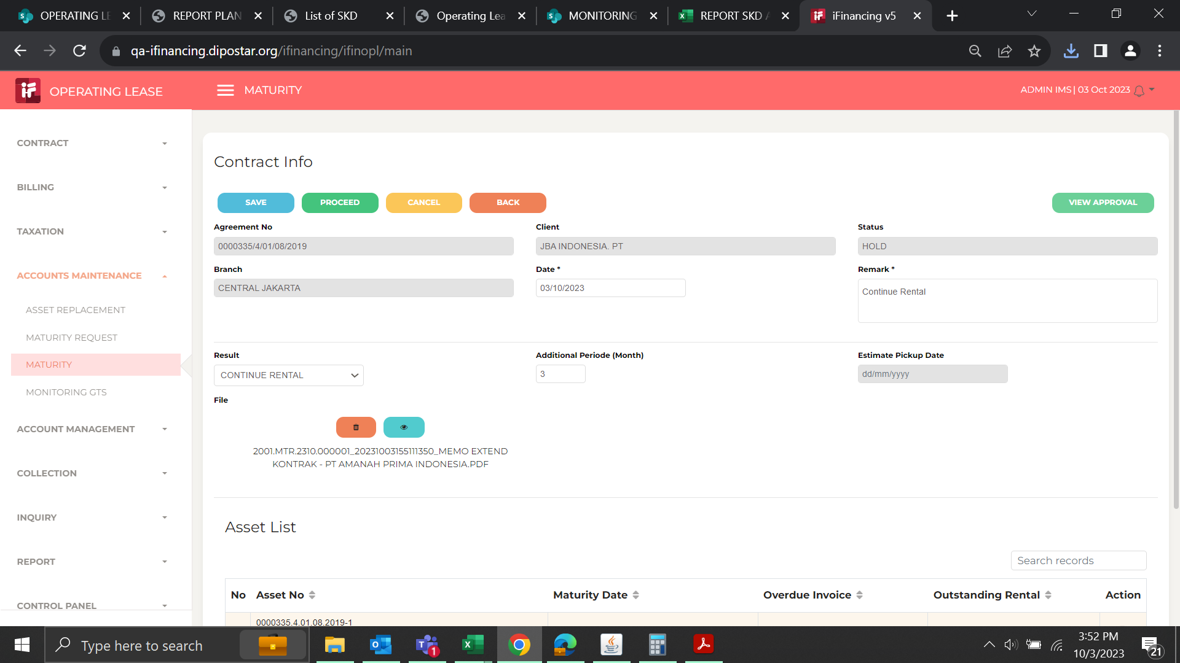
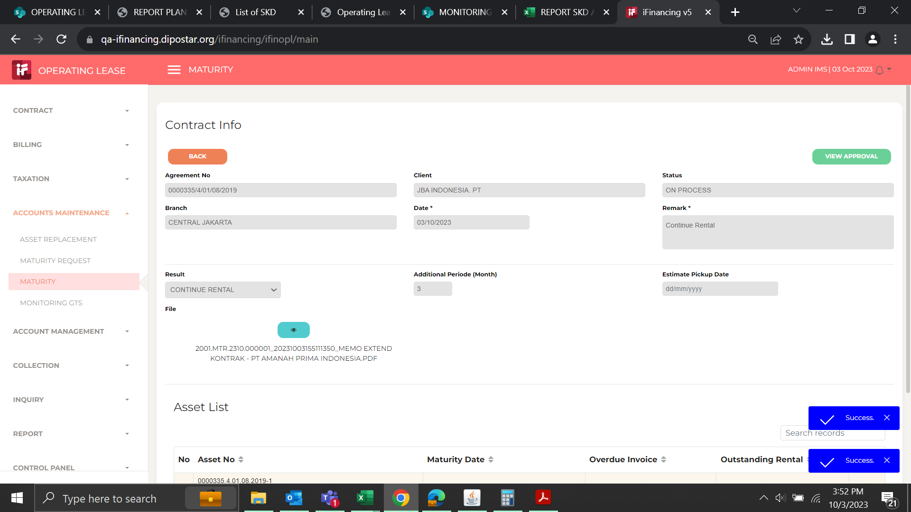

5

EVD_OPL14-01 (old)
Test Case ID | 01
Test Case Summary | Lakukan Maturity - Type - Continue Rental - <6 bulan

Step # | Test Evidence | Re-Test Evidence (if found Bug/Issue)
1

2

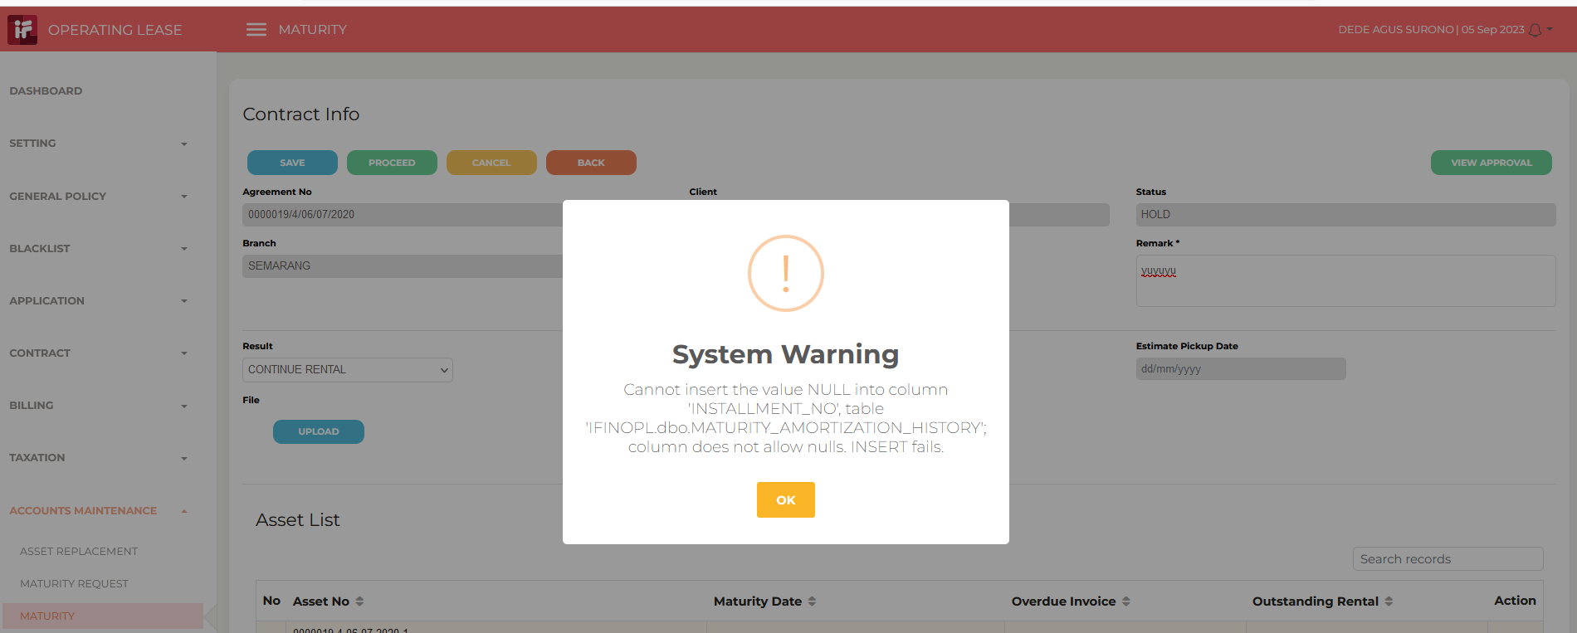
3

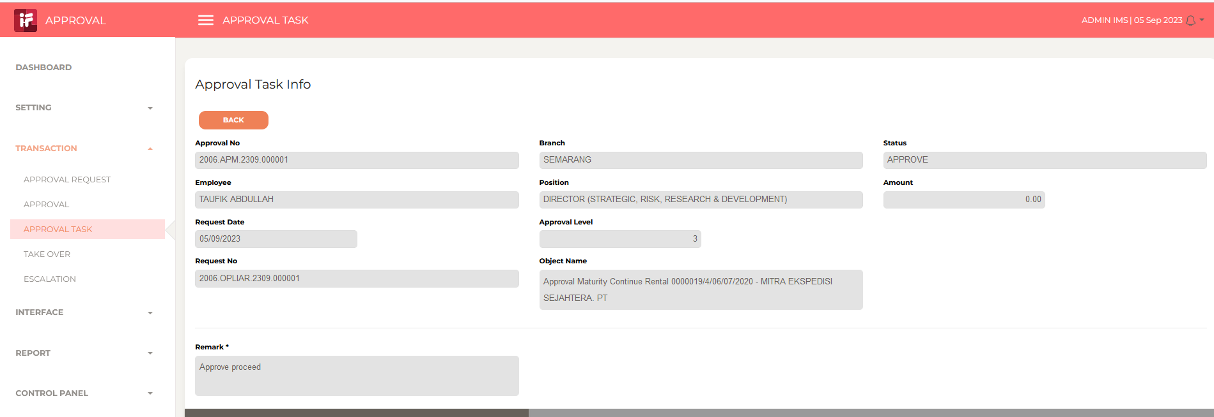
4

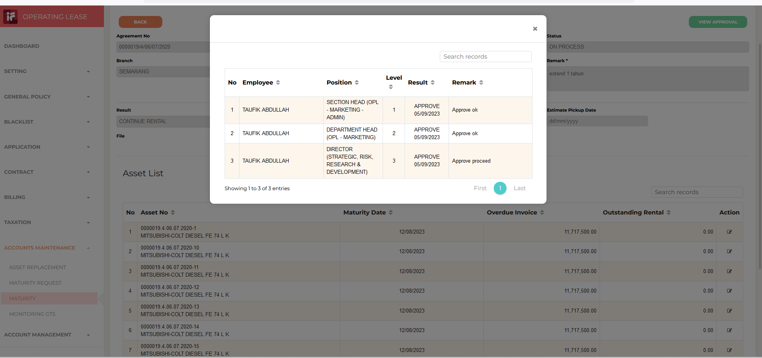
5

